PD
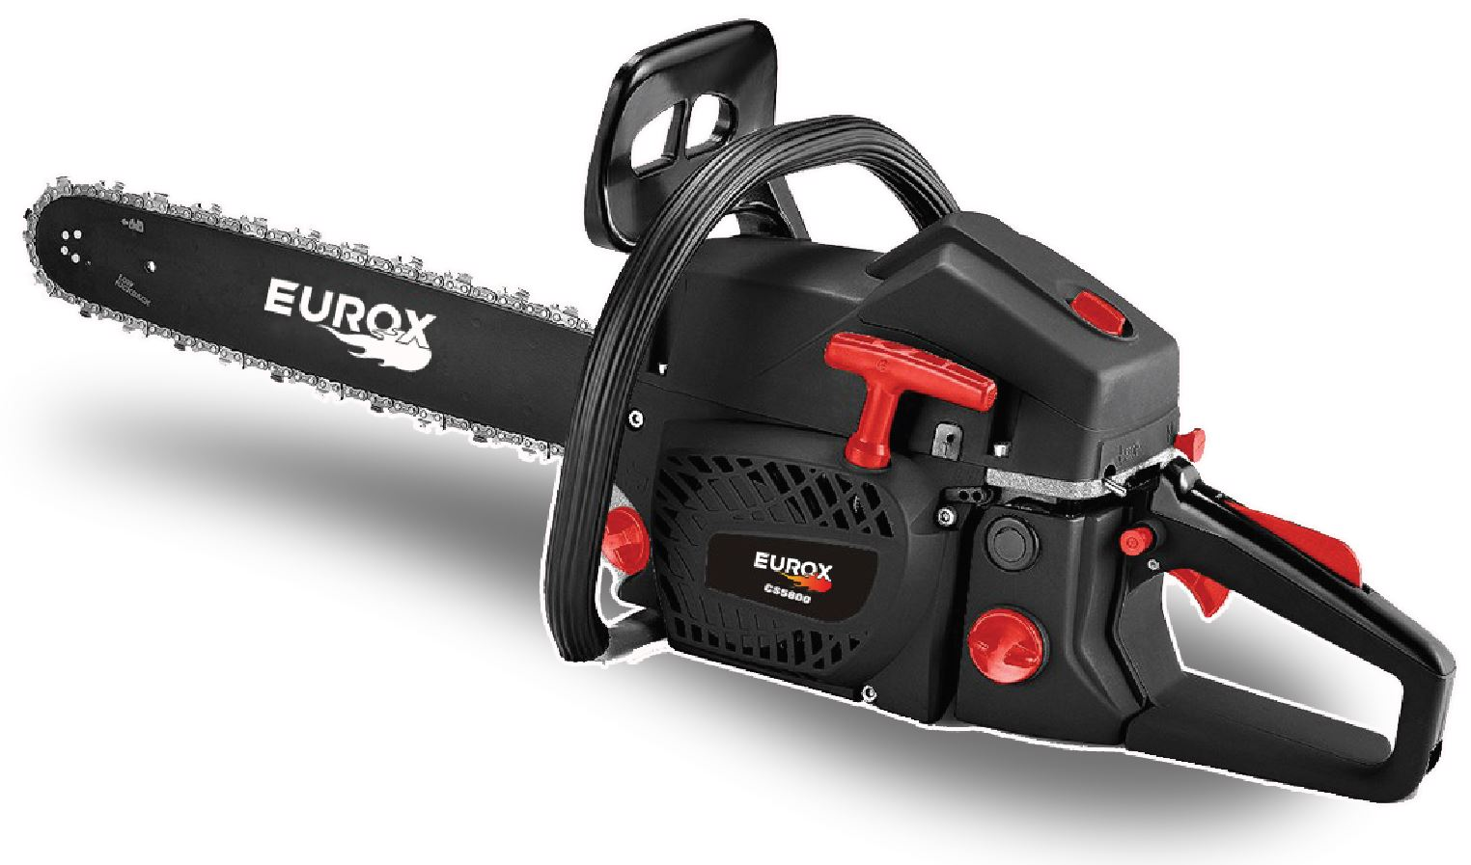
เลขที่ SKU : 05-004-545 วันที่ : 31/10/2023
1. ข้อมูลสินค้า |  |  |  | รูปสินค้า
ประเภท (กลุ่มหลัก) | เกษตร | ประเภท (กลุ่มรอง) | เลื่อยโซ่ยนต์
ชื่อภาษาไทย | เลื่อยโซ่ยนต์ CS5800 Super black | ชื่อภาษาอังกฤษ | Chain saw CS5800 Super black
รหัสสินค้า | 05-004-545 | Barcode | 8859007710601
สถานะสินค้า | M | รหัสทีมขาย
รุ่น (Model) | เลื่อยโซ่ | ยี่ห้อ | EUROX
สีตัวสินค้า | ดำ - แดง | สีของบรรจุภัณฑ์ | ดำ - แดง
ทำจากวัสดุ | พลาสติก - เหล็ก | ประเทศผู้ผลิต | PRC
ผู้ผลิต | S73 เลื่อยโซ่ยนต์

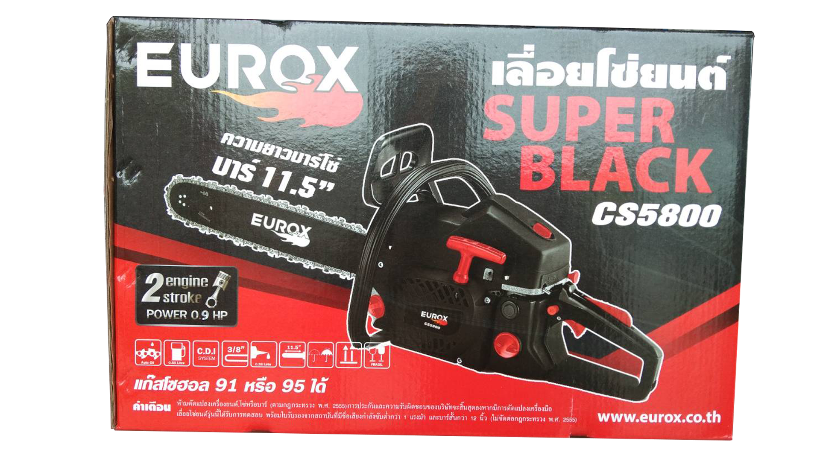
2. คุณสมบัติ |  |  |  | รูปบรรจุภัณฑ์
ความยาวบาร์ | 11.5 นิ้ว | กำลังเครื่อง | 0.9 แรงม้า
แหวนลูกสูบ | 2 แหวน | ความจุน้ำมัน | 550 มล.
กระบอกสูบ | 52.7 ซีซี | บาร์โซ่ | เฟื่อง

3. รายละเอียดบรรจุภัณฑ์
ขนาดสินค้า (ซม.) | 70x26x30 (ไม่รวมบรรจุภัณฑ์) | น้ำหนักสินค้า (กก.) | 5 (ไม่รวมบรรจุภัณฑ์)
ขนาดกล่อง 1 (ซม.) | 52x26x31 | ขนาดบรรจุ (กล่อง) | 1 ตัว
ขนาดกล่อง 2 (ซม.)
 |  | น้ำหนักรวมสินค้า (กก.) | 5.8
บาร์โค้ดกล่อง | 8859007710601 | ขนาดลัง (ซม.) | xx | อุปกรณ์ภายในกล่อง
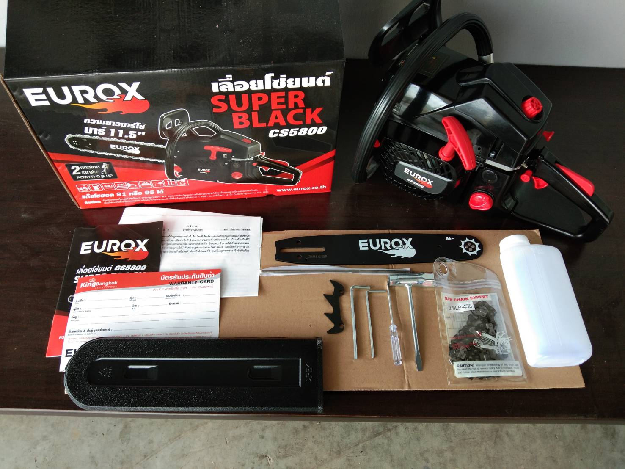
ขนาดบรรจุ (ลัง) |  | น้ำหนักลังรวมสินค้า (กก.)

4. อุปกรณ์ภายในกล่อง
- ตะไบหางหนู - บล็อกขันหัวเทียน - ไขควง - คู่มือการใช้งาน - ใบรับประกัน 6 เดือน - ตัวเครื่องยนต์ - บาร์ตัดขนาด 11.5 นิ้ว - โซ่ตัดกิ่งไม้ - กระป๋องผสมน้ำมัน - ประแจแอล

5. วิธีการใช้งาน
ใช้สำหรับเลื่อยไม้

6. จุดเด่น จุดขาย ของสินค้า
- ใช้คาร์บูเรเตอร์ระบบ Diaphragm ปั๊มน้ำอัตโนมัติ - ระบบสตาร์ทแบบลานเบา สามารถใช้กับน้ำมันแก๊สโซฮอล 91 ได้ - บาร์ตัดแบบเลเซอร์ - เครื่องยนต์ 2 จังหวะ ระบายความร้อนด้วยอากาศ - อะไหล่ EUROX ใช้กับยี่ห้ออื่นได้ |  |  |  | รูปลังสินค้า

7. การรับประกัน
ระยะเวลารับประกัน (เดือน) | 6 ระบุ
ประเภทการรับประกัน | เครื่องเกษตร
เงื่อนไขการรับประกัน | ห้ามดัดแปรงเครื่องยนต์, บาร์โซ่

8. ข้อมูล สคบ.
ชื่อสินค้า | เลื่อยโซ่ยนต์ CS5800 Super black
ผลิตจากประเทศ | PRC
จัดจำหน่ายโดย | บริษัท คิงบางกอก อินเตอร์เทรด จำกัด |  |  | รูป Barcode

 | 541,543,545 ซอย 39/1 แขวงท่าแร้ง เขตบางเขน กรุงเทพมหานคร 10220
 | เลขประจำตัวผู้เสียภาษี: 0105545012035 สำนักงานใหญ่ | โทรศัพท์: 02-509-3850 | โทรสาร: 02-509-3856
บรรจุ | 1 ตัว/กล่อง
วิธีการใช้ | ใช้สำหรับเลื่อยไม้
คำเตือน | ขณะใช้งานหรือเลิกใช้งาน ควรเก็บอุปกรณ์ให้พ้นมือเด็กเพื่อความปลอดภัย
ราคา | ระบุ ณ จุดขาย
วันที่ผลิต

9. ข้อควรระวัง
คำเตือน | ขณะใช้งานหรือเลิกใช้งาน ควรเก็บอุปกรณ์ให้พ้นมือเด็กเพื่อความปลอดภัย
ข้อแนะนำในการใช้งาน | ห้ามดัดแปรงสินค้า

